Revision History
업무기능분해도
업무기능분해도
BNK 중고차 판매/유통 사이트(모바일) |  |  |  |  | 상세설계서

개 정 이 력

버전 | 변경일 | 변경사유1 | 변경내용2 | 작성자 | 승인자
1.0 | 2017-05-22 | Initial Release | 최초작성 | 윤성원

US_01회원_로그인
1. 화면 UI | 2. 초기표시

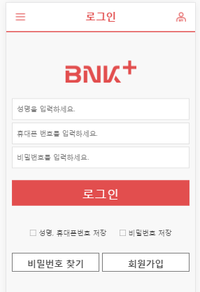
 |  | 1) | 화면이동 경로
 |  |  | 공통

 |  | 2) | 초기표시

1

2
3
 |  | 3) 항목정의
 |  |  | No. |  | 항목명 | 대상 | 타입 / 길이 |  | 필수 | 기타
 |  |  | 1 |  | 성명 |  | text |  |  | 한글, 영문만 입력가능 특수문자, 스페이스가 입력된 경우 자동 삭제
6
 |  |  | 2 |  | 휴대폰 번호 |  | text |  |  | 숫자만 허용 숫자입력시 전화번호 형식으로 자동 변경(스마트폰 자동완성 참고)
7
4
8
5
 |  |  | 3 |  | 비밀번호 |  | password |  |  | 영문 + 특수문자 조합 10~20 글자 ( * 비밀번호 오류 7회 이상시 자동 사용중지 기능은 보류) ( * 비밀번호 변경주기 체크(3개월) 보류) => 관리자화면이 별도로 없으며, 시스템 특성상 매매이후 단기간에 로그인하는 비율이 낮음)
 |  |  | 4 |  | 성명, 휴대폰번호 저장 |  | check
 |  |  | 5 |  | 비밀번호저장 |  | check
 |  |  | 6 |  | 로그인 |  | btn
 |  |  | 7 |  | 비밀번호찾가 |  | btn
 |  |  | 8 |  | 회원가입 |  | btn
 |  |  | 9
 |  |  | 10
 |  |  | 11
 |  |  | 12
 |  |  | 13
 |  |  | 14
 |  |  | 15
 |  |  | 16
 |  |  | 17
 |  |  | 18
 |  |  | 19
 |  |  | 20
 |  |  | 21
4
 |  |  | 22
 |  |  | 23
10
 |  |  | 24
 |  |  | 25
 |  |  | 26
 |  |  | 27
 |  |  | 28
 |  |  | 29
 |  |  | 30

 |  |  | ▶ Combo Box 참고

 |  | 4) | 동작설명
 |  |  | 4-1. | 로그인
 |  |  |  | 4-1-1. 입력여부 확인 및 메시지 표시
 |  |  |  | 4-1-2. "성명 + 휴대폰번호"를 key로 사용자 인증 수행
 |  |  |  | 4-1-3. 사용자 인증 완료시

 |  |  | 4-2. | 비밀번호 찾기
 |  |  |  | 클릭시 "US_02_회원_비밀번호 찾기" 화면으로 이동

 |  |  | 4-3. | 회원가입
 |  |  |  | 클릭시 "US_01_회원_이용약관동의" 화면으로 이동

 |  |  | ★Validation Check
 |  |  | NO |  | 항목명 | 형식 |  | 메시지

US_02회원_회원가입 (1)
1. 화면 UI | 2. 초기표시

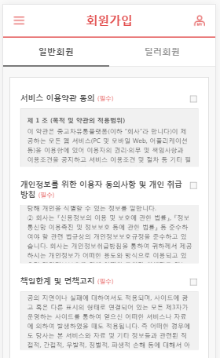
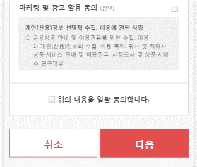
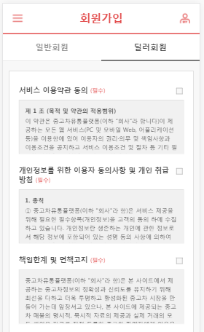
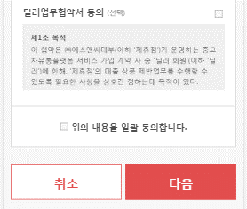
 |  | 1) | 화면이동 경로
 |  |  | 로그인 > 회원가입 >

 |  | 2) | 초기표시

1

 |  | 3) 항목정의
 |  |  | No. |  | 항목명 |  | 대상 | 타입 / 길이 |  | 필수 | 기타
 |  |  | 1 |  | 서비스 이용약관 동의 |  |  | check
2
 |  |  | 2 |  | 개인정보 취급방침 동의 |  |  | check
 |  |  | 3 |  | 책임한계 및 면책 |  |  | check
 |  |  | 4 |  | 마케팅 및 광고 활용 동의 |  |  | check
 |  |  | 5 |  | 딜러업무 협약서 동의 |  |  | check
 |  |  | 6 |  | 일괄동의 |  |  | check
 |  |  | 7 |  | 취소 |  |  | btn
 |  |  | 8 |  | 다음 |  |  | btn
3
 |  |  | 9
 |  |  | 10
 |  |  | 11
 |  |  | 12
 |  |  | 13
 |  |  | 14
4
5
 |  |  | 15
 |  |  | 16
 |  |  | 17
 |  |  | 18
 |  |  | 19
 |  |  | 20
 |  |  | 21
6
 |  |  | 22
 |  |  | 23
7
8
 |  |  | 24
 |  |  | 25
 |  |  | 26
 |  |  | 27
 |  |  | 28
 |  |  | 29
4
 |  |  | 30

10
 |  |  | ▶ Combo Box 참고

 |  | 4) | 동작설명
 |  |  | 4-1. | 7:취소(btn)
 |  |  |  | 클릭시 호출경로와 상관없이 메인화면으로 이동

 |  |  | 4-2. | 8:다음(btn)
 |  |  |  | 4-2-1. 클릭시 필수 약관 동이에 대한 체크 여부 확인
 |  |  |  |  | 4-2-1-1. 필수 동의 항목 체크
 |  |  |  |  |  | XX_00 회원가입 사용자정보 입력 화면으로 이동
 |  |  |  |  | 4-2-1-2 필수 동의 항목 미체크
 |  |  |  |  |  | alert message 표시 ("회원 가입을 위해선 필수 약관은 동의해야합니다.")
 |  |  | 4-3. | 6:일괄동의(check)
 |  |  |  | 4-3-1. check시
 |  |  |  |  | 필수/선택 동의 항목을 모두 check
 |  |  |  | 4-3-2. un-check시
 |  |  |  |  | 필수/선택 동의 항목을 모두 un-check

 |  |  | ★Validation Check
 |  |  | NO |  | 항목명 |  | 형식 |  | 메시지

US_02회원_회원가입 (3)
1. 화면 UI (회원가입 > 기본정보입력 | 2. 초기표시

 |  | 1) | 화면이동 경로
 |  |  | 공통

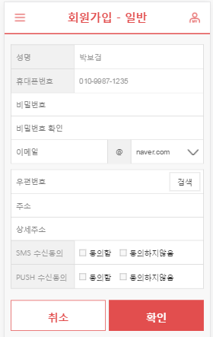
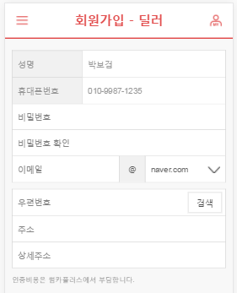
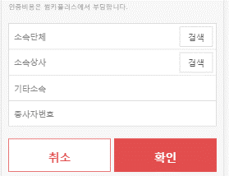
 |  | 2) | 초기표시

1

2
3
 |  | 3) 항목정의
 |  |  | No. |  | 항목명 | 대상 | 타입 / 길이 |  | 필수 | 기타
 |  |  | 1 |  | 성명 |  | label |  |  | 본인확인 모듈의 결과값에서 추출 (수정불가)
6
삭제
삭제
 |  |  | 2 |  | 휴대폰번호 |  | label |  |  | 본인확인 모듈의 결과값에서 추출 (수정불가)
12
4
5
 |  |  | 3 |  | 비밀번호 |  | btn
 |  |  | 4 |  | 비밀번호(확인)
11
 |  |  | 5 |  | 이메일
 |  |  | 6 |  | 우편번호 |  | label
 |  |  | 7 |  | 우편번호 - 검색 |  | btn
 |  |  | 8 |  | 주소 |  | label
 |  |  | 9 |  | 상세주소 |  | text
 |  |  | 10 |  | SMS 수신동의 |  | check
 |  |  | 11 |  | PUSH 수신동의 |  | check
 |  |  | 12 |  | 종사자번호
 |  |  | 13 |  | 소속단체
 |  |  | 14 |  | 소속상사
7
8
 |  |  | 15 |  | 기타소속
 |  |  | 16 |  | 취소 |  | btn
 |  |  | 17 |  | 확인 |  | btn
 |  |  | 18 |  | 소속단체-검색
 |  |  | 19 |  | 소속상사-검색
 |  |  | 20
 |  |  | 21
4
 |  |  | 22
 |  |  | 23
10
 |  |  | 24
 |  |  | 25
 |  |  | 26
 |  |  | 27
 |  |  | 28
 |  |  | 29
 |  |  | 30

 |  |  | ▶ Combo Box 참고

 |  | 4) | 동작설명
 |  |  | 4-1. | 로그인

 |  |  | 4-2. | 비밀번호 찾기
 |  |  |  | 클릭시 "US_02_회원_비밀번호 찾기" 화면으로 이동

 |  |  | 4-3. | 회원가입
 |  |  |  | 클릭시 "US_01_회원_이용약관동의" 화면으로 이동

 |  |  | ★Validation Check
 |  |  | NO |  | 항목명 | 형식 |  | 메시지

US_02회원_비밀번호찾기
1. 화면 UI | 2. 초기표시

 |  | 1) | 화면이동 경로
 |  |  | 공통

 |  | 2) | 초기표시

1

2
3
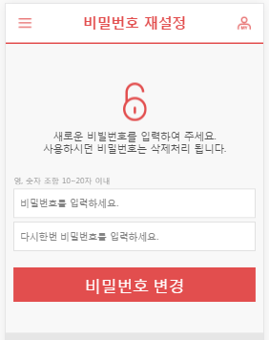
 |  | 3) 항목정의
 |  |  | No. | 항목명 | 대상 | 타입 / 길이 |  | 필수 | 기타
 |  |  | 1 | 비밀번호 |  | password |  |  | 영문 + 특수문자 조합 10~20 글자
6
 |  |  | 2 | 비밀번호(확인) |  | password |  |  | 영문 + 특수문자 조합 10~20 글자
7
4
8
5
 |  |  | 3 | 비밀번호변경 |  | btn
 |  |  | 4
 |  |  | 5
 |  |  | 6
 |  |  | 7
 |  |  | 8
 |  |  | 9
 |  |  | 10
 |  |  | 11
 |  |  | 12
 |  |  | 13
 |  |  | 14
 |  |  | 15
 |  |  | 16
 |  |  | 17
 |  |  | 18
 |  |  | 19
 |  |  | 20
 |  |  | 21
4
 |  |  | 22
 |  |  | 23
10
 |  |  | 24
 |  |  | 25
 |  |  | 26
 |  |  | 27
 |  |  | 28
 |  |  | 29
 |  |  | 30

 |  |  | ▶ Combo Box 참고

 |  | 4) | 동작설명

 |  |  | ★Validation Check
 |  |  | NO | 항목명 | 형식 |  | 메시지

